Задание 3
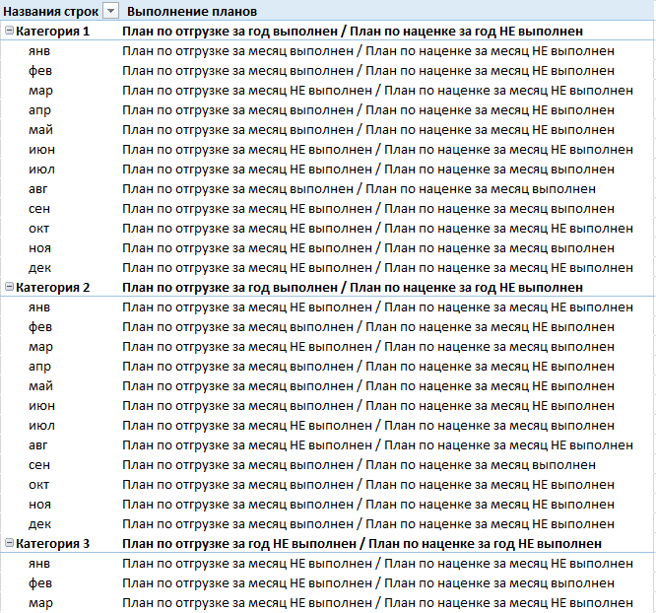
С помощью данных с листа "Данные для задания 3" повторите скриншот (если Вам будет удобнее, то можете использовать Power Bi)

